Domicilio
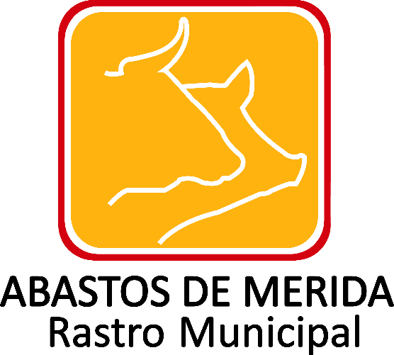

DOMICILIO DE LA UNIDAD DE TRANSPARENCIA
Ejercicio | Fecha de inicio del periodo que se informa | Fecha de término del periodo que se informa | Tipo de vialidad (catálogo) | Nombre vialidad | Número exterior | Número interior, en su caso | Tipo de asentamiento (catálogo) | Nombre del asentamiento | Clave de la localidad | Nombre de la localidad | Clave del municipio | Nombre del municipio o delegación | Clave de la entidad federativa | Nombre de la entidad federativa (catálogo) | Código Postal | Número telefónico oficial 1 | Extensión telefónica | Número telefónico oficial 2 | Extensión telefónica | Horario de atención de la Unidad de Transparencia | Correo electrónico oficial | Nota que indique que se reciben solicitudes de información pública | Hipervínculo a la dirección electrónica del sistema | Nombre y cargos del personal habilitado en la Unidad de Transparencia Tabla_325444 | Área(s) responsable(s) que genera(n), posee(n), publica(n) y actualizan la información | Fecha de validación | Fecha de actualización | Nota
2018 | 2018-04-01 | 2018-06-30 | Calle | 132 | 239 |  | Fraccionamiento | Yucalpetén | 1 | Mérida | 50 | Mérida | 31 | Yucatán | 97238 | 945-42-05 | 109 | 945-05-82 | 109 | Lunes a Viernes de 9:00-15:00 hrs | transparencia@rastro-merida.mx | Presentarán los interesados su solicitud de Acceso a la Información Pública para Abastos de Mérida a través de la siguiente vía: A) Electrónica por medio de la INFOMEX; B) Correo Electrónico oficial de la Unidad de Transparencia; C) Presencial D) cualquier otro medio aprobado por el Sistema Nacional. | http://infomex.transparenciayucatan.org.mx | 1 | Unidad de Transparencia | 2018-07-05 | 2018-06-30

 |  |  |  |  |  |  |  |  |  |  |  |  |  |  |  |  |  |  | Abastos de Mérida/ Calle 132 No.- 239 entre 59B y 59D Fraccionamiento Yucalpeten/ C.P. 97238 Mérida, Yucatán/
 |  |  |  |  |  |  |  |  |  |  |  |  |  |  |  |  |  |  | Teléfonos (999) 9450582, 9454205 y 9122133/
 |  |  |  |  |  |  |  |  |  |  |  |  |  |  |  |  |  |  | direccion.general@rastro-merida.mx; transparencia@rastro-merida.mx

